关系图
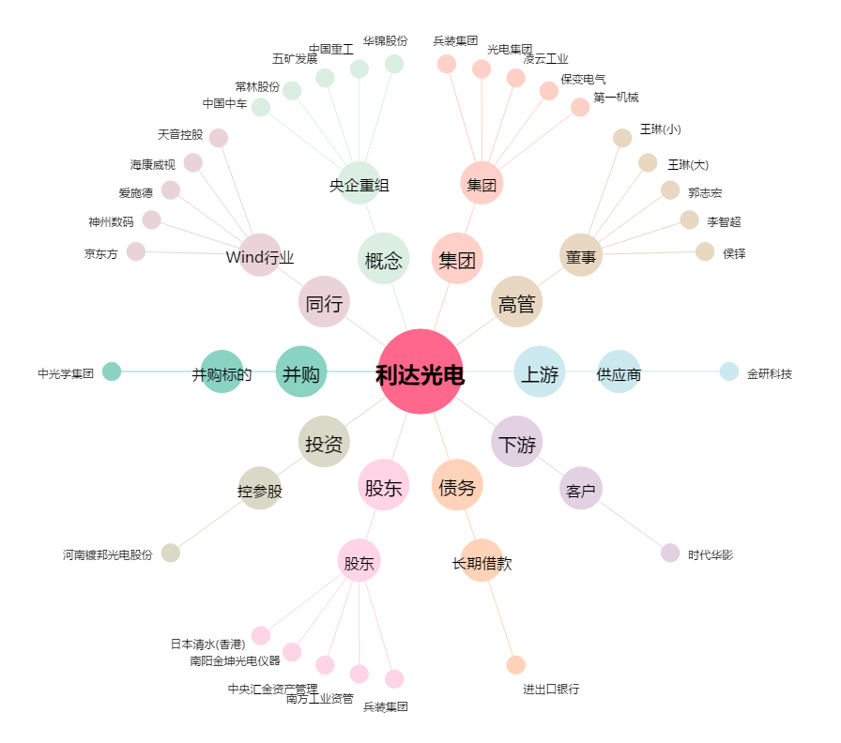
利达光电[002189.SZ] - 关系概览图

